画像
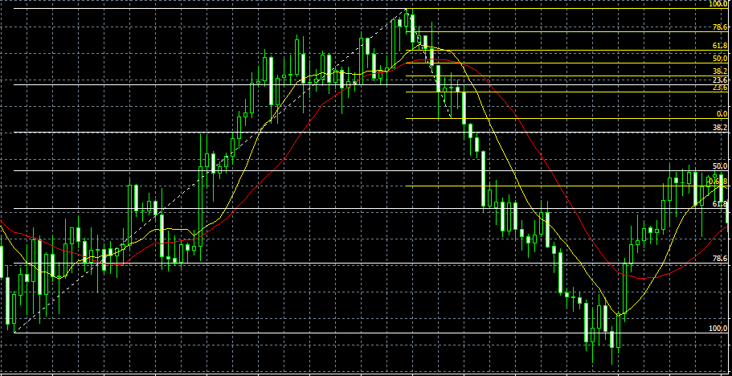

⇐ ストップ

⇐ エントリー

⇐ リミット

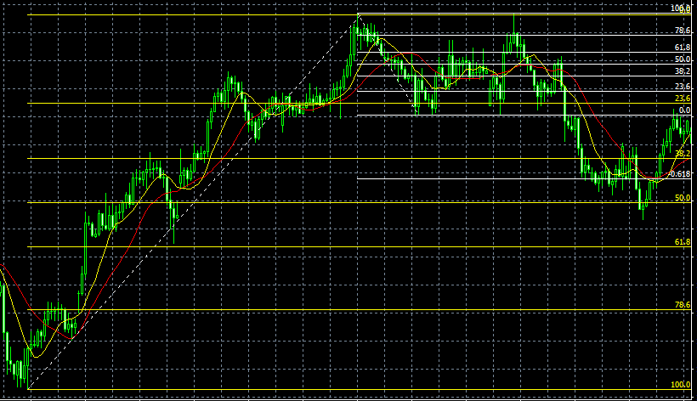
⇐ ストップ

⇐ エントリー

リミット ⇒

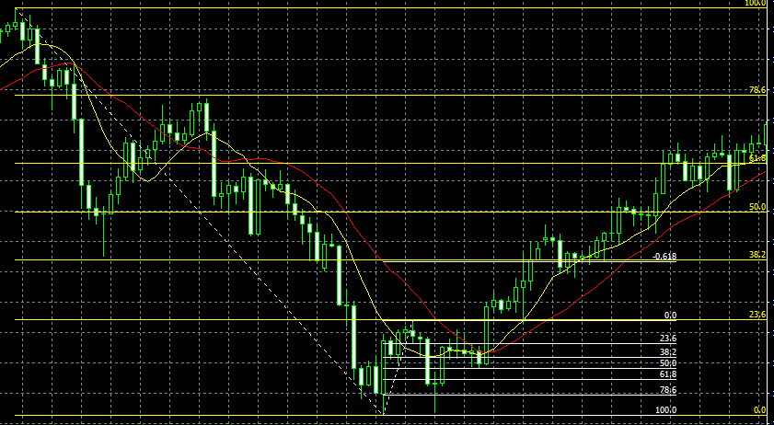

⇐ ﾘﾐｯﾄ

⇐ ｴﾝﾄﾘｰ

⇐ ｽﾄｯﾌﾟ

